Итоги НЕ под данными
Подразделение уровень 1 | Подразделение уровень 2 | ФИО | Должность | Кол-во ставок | Оклад, руб. ГРОСС
Общий итог |  |  |  | 2 | 33,700
 | - Итог |  |  | 0 | -
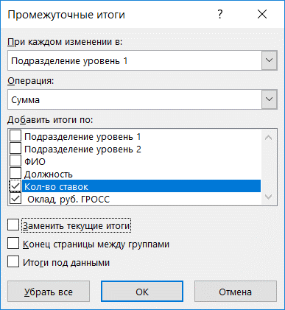
Дирекция Итог |  |  |  | 0 | -
 | Финансовый отдел Итог |  |  | 0 | -
Административно-финансовый департамент Итог |  |  |  | 0 | -
 | Бухгалтерия Итог |  |  | 0 | -
 | Юридический отдел Итог |  |  | 0 | -
 | Отдел управления персоналом Итог |  |  | 0 | -
 | Управление делами Итог |  |  | 0 | -
 | Отдел закупок Итог |  |  | 0 | -
 | - Итог |  |  | 0 | -
Департамент продаж Итог |  |  |  | 0 | -
 | Отдел по работе с региональными правительствами Итог |  |  | 0 | -
 | Отдел по работе с клиентами №1 Итог |  |  | 0 | -
 | Отдел по работе со спец заказчиками Итог |  |  | 0 | -
 | Отдел по работе с клиентами №2 Итог |  |  | 0 | -
 | Клиентский отдел Итог |  |  | 0 | -
 | Тендерный отдел Итог |  |  | 0 | -
 | Отдел поддержки продаж Итог |  |  | 0 | -
 | Отдел развития услуг Итог |  |  | 0 | -
Технический блок Итог |  |  |  | 0 | -
 | Департамент ИТ инфраструктуры Итог |  |  | 0 | -
 | Центр компетенций Итог |  |  | 0 | -
 | - Итог |  |  | 0 | -
Проектный офис Итог |  |  |  | 0 | -
 | Отдел управления проектами Итог |  |  | 0 | -
 | Проектное Бюро Итог |  |  | 0 | -
 | - Итог |  |  | 0 | -
Сервисный центр Итог |  |  |  | 0 | -
 | Сервисный отдел Итог |  |  | 0 | -
 | Центр обработки вызовов Итог |  |  | 0 | -
 | Дежурная смена Итог |  |  | 0 | -
 | Отдел сопровождения и поддержки централизованных систем Итог |  |  | 0 | -
 | Отдел по работе с партнерской сетью Итог |  |  | 0 | -
 | Отдел поддержки пользователей Итог |  |  | 0 | -
 | Полевые инженеры Итог |  |  | 0 | -
 | - Итог |  |  | 2 | 33,700
Департамент ИТ инфраструктуры Итог |  |  |  | 2 | 33,700
Департамент ИТ инфраструктуры | - | Иванов Иван 139 | Специалист | 1 | 16,800
Департамент ИТ инфраструктуры | - | Иванов Иван 140 | Менеджер | 1 | 16,900
Проектный офис Итог |  |  |  | 0 | -
 | Отдел управления проектами Итог |  |  | 0 | -
 | Проектное Бюро Итог |  |  | 0 | -
Сервисный центр Итог |  |  |  | 0 | -
 | Сервисный отдел Итог |  |  | 0 | -
 | Центр обработки вызовов Итог |  |  | 0 | -
 | Группа мониторинга Итог |  |  | 0 | -
 | Отдел сопровождения и поддержки централизованных систем Итог |  |  | 0 | -
 | Отдел по работе с партнерской сетью Итог |  |  | 0 | -
 | Отдел поддержки пользователей Итог |  |  | 0 | -

